C
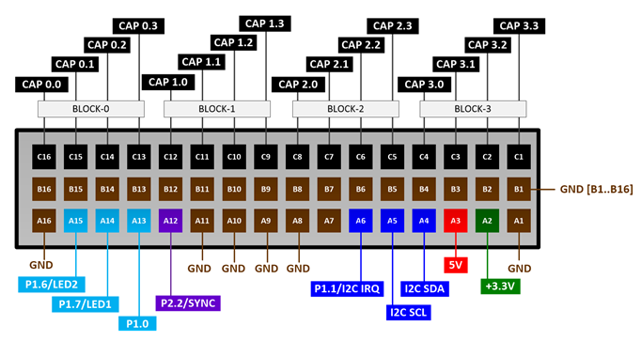
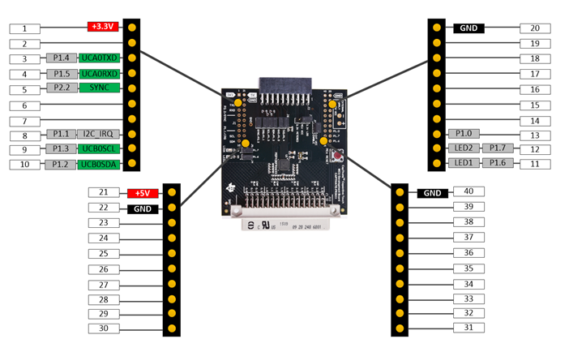
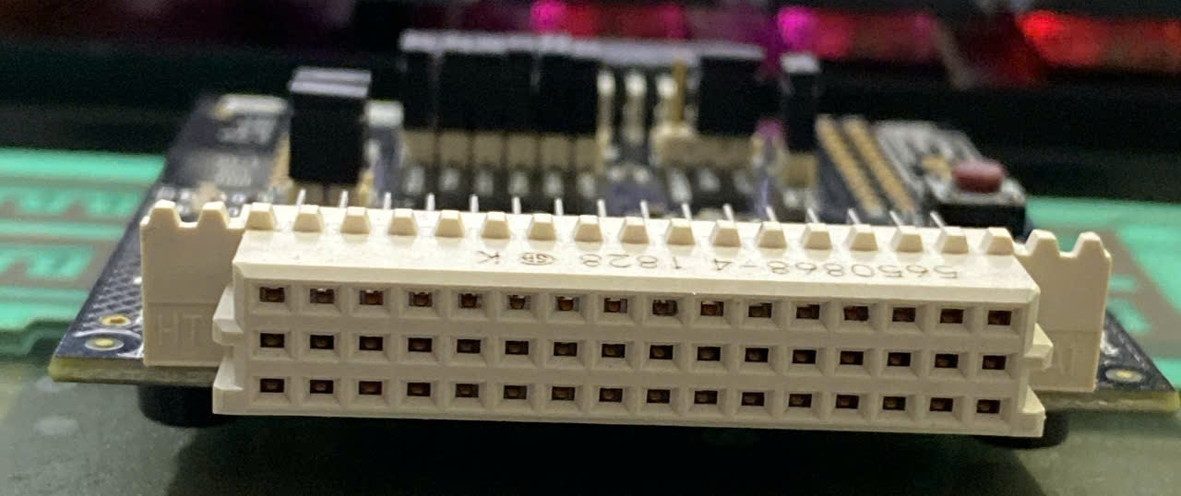
Section 1 |  |  |  | SENSOR I/O

IO Pin | CAP 0.0 | CAP 0.1 | CAP 0.2 | CAP 0.3 | CAP 1.0 | CAP 1.1 | CAP 1.2 | CAP 1.3 | CAP 2.0 | CAP 2.1 | CAP 2.2 | CAP 2.3 | CAP 3.0 | CAP 3.1 | CAP 3.2 | CAP 3.3
Electrode | RX00 | TX00 | TX01 |  | RX01 | TX02 | TX03 |  | RX02 | TX04 | TX05 |  | RX03 | TX06 | TX07

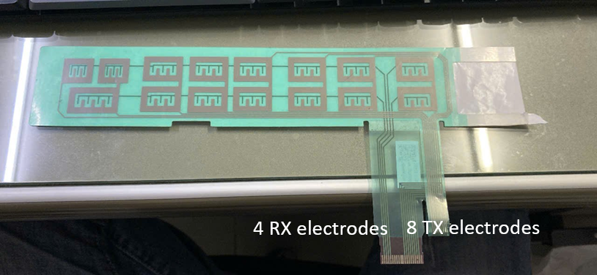

Section 2 |  |  |  | COMMUNICATION

Wiring Connection
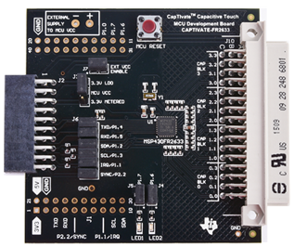

GND
P1.4 | UART TXD
P1.5 | UART RXD
+3.3V
+5V

CAP Sensor Board

 | `

